Sheet1
市总202x年上（下）半年大病救助XX大学XXX药费申报清单 填表日期 ：20xx.xx.xx

序号 | 类型 | 202X年x月 |  |  |  | 类型 | 年 月 |  |  |  | 类型 | 年 月 |  |  |  |  | 在职会员申报市总大病救助填表说明

 |  | 日期 | 账户支付 | 个人支付 | 外购药物 |  | 日期 | 账户支付 | 个人支付 | 外购药物 |  | 日期 | 账户支付 | 个人支付 | 外购药物
1 | 治疗费 | x（月）.x（日） | 示例对应金额 | 示例对应金额 | 示例对应金额 | 治疗费 |  |  |  |  | 治疗费 |  |  |  |  |  | 1、 | 请严格按照票据示例填写表内金额
2 |  | 2021-01-02 | 2.5 | 2.5 | 2.5
3 |  | 2021-01-05 | 2.5 | 2.5 | 2.5 |  |  |  |  |  |  |  |  |  |  |  |  | 医院票据示例：
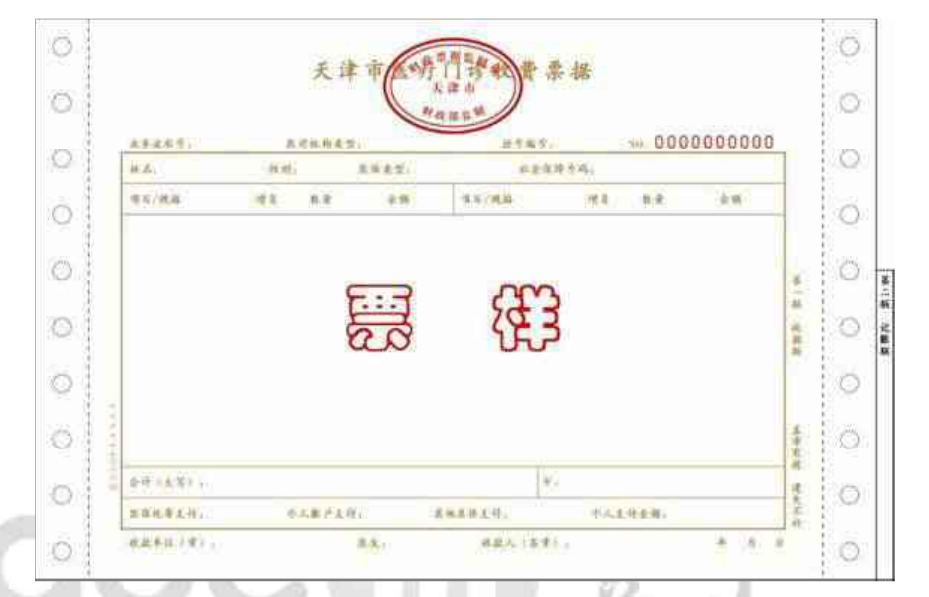
4
5
6
7
8
9
10
11
12
13
14
15
16 | 挂号 费 |  |  |  |  | 挂号 费 |  |  |  |  | 挂号 费
17
账户支付金额：
个人支付金额：
18
19
20
21
22
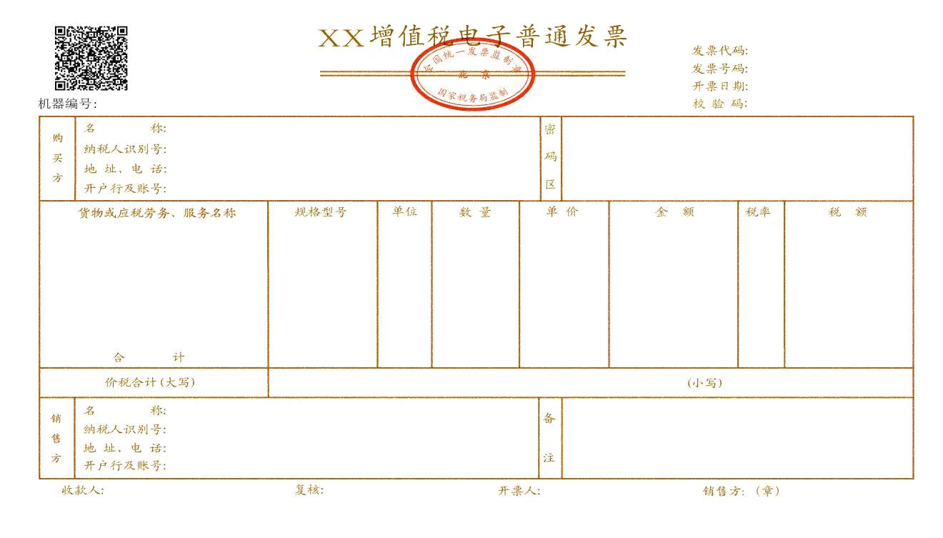
23 |  |  |  |  |  |  |  |  |  |  |  |  |  |  |  |  |  | 外购药发票：
24
25
26
27
28
29 | 合计 | （空） | 5 | 5 | 5 | 合计 | （空） | 0 | 0 | 0 | 合计 | （空） | 0 | 0 | 0
30 |  |  | 15 |  |  |  |  | 15 |  |  |  |  | 15 |  |  | 45 |  |  | 45
市总202x年上（下）半年大病救助XX大学XXX药费申报清单 填表日期 ：20xx.xx.xx

序 号 | 类型 | 年 月 |  |  |  | 类型 | 年 月 |  |  |  | 类型 | 年 月
外购药支付金额：
 |  | 日期 | 账户支付 | 个人支付 | 外购药物 |  | 日期 | 账户支付 | 个人支付 | 外购药物 |  | 日期 | 账户支付 | 个人支付 | 外购药物
1 | 治疗费 |  |  |  |  | 治疗费 |  |  |  |  | 治疗费
2
3
4
5
6 |  |  |  |  |  |  |  |  |  |  |  |  |  |  |  |  | 2、 | 医院票据复印件即可。外购药票据和处方需审查原件，留存复印件。
7 |  |  |  |  |  |  |  |  |  |  |  |  |  |  |  |  | 3、 | 实际个人支付医药费总额不在减除会员个人投保商业保险赔付金额。二次报销金额由本单位分管教职工二次报销部门开具证明。单位有二次报销，需等候二次报销结束后再上报教育工会。如单位无二次报销，也需开具证明。
8
9
10 |  |  |  |  |  |  |  |  |  |  |  |  |  |  |  |  | 4、 | 市总大病救助申报期为3年内，如遇特殊情况，请尽早联系。
11
12
13
14
15
16 | 挂号 费 |  |  |  |  | 挂号 费 |  |  |  |  | 挂号 费
17
18
19
20
21
22
23
24
25
26
27
28
29 | 合计 | （空） | 0 | 0 | 0 | 合计 | （空） | 0 | 0 | 0 | 合计 | （空） | 0 | 0 | 0
30 |  |  |  |  |  |  |  |  |  |  |  |  |  |  |  | 0 |  |  | 0
市总202x年上（下）半年大病救助XX大学XXX药费申报清单 填表日期 ：20xx.xx.xx

序 号 | 类型 | 年 月 |  |  |  | 类型 | 年 月 |  |  |  | 类型 | 年 月

 |  | 日期 | 账户支付 | 个人支付 | 外购药物 |  | 日期 | 账户支付 | 个人支付 | 外购药物 |  | 日期 | 账户支付 | 个人支付 | 外购药物
1 | 治疗费 |  |  |  |  | 治疗费 |  |  |  |  | 治疗费
2
3
4
5
6
7
8
9
10
11
12
13
14
15
16 | 挂号 费 |  |  |  |  | 挂号 费 |  |  |  |  | 挂号 费
17
18
19
20
21
22
23
24
25
26
27
28
29 | 合计 | （空） | 0 | 0 | 0 | 合计 | （空） | 0 | 0 | 0 | 合计 | （空） | 0 | 0 | 0
30 |  |  |  |  |  |  |  |  |  |  |  |  |  |  |  | 0 |  |  | 0
市总202x年上（下）半年大病救助XX大学XXX药费申报清单 填表日期 ：20xx.xx.xx

序 号 | 类型 | 年 月 |  |  |  | 类型 | 年 月 |  |  |  | 类型 | 年 月

 |  | 日期 | 账户支付 | 个人支付 | 外购药物 |  | 日期 | 账户支付 | 个人支付 | 外购药物 |  | 日期 | 账户支付 | 个人支付 | 外购药物
1 | 治疗费 |  |  |  |  | 治疗费 |  |  |  |  | 治疗费
2
3
4
5
6
7
8
9
10
11
12
13
14
15
16 | 挂号 费 |  |  |  |  | 挂号 费
17 |  |  |  |  |  |  |  |  |  |  | 挂号 费
18
19
20
21
22
23
24
25
26
27
28
29 | 合计 | （空） | 0 | 0 | 0 | 合计 | （空） | 0 | 0 | 0 | 合计 | （空） | 0 | 0 | 0
30 |  |  |  |  |  |  |  |  |  |  |  |  |  |  |  | 0 |  |  | 0
 |  |  |  |  |  |  |  |  |  |  |  |  |  |  |  | 45 |  |  | 45
备注： |  | 1、票据较多可调整“挂号费”位置，并手动添加所需表格；表格未用完可自行删除。
 |  | 2、表格内含有公式，请尽量不要改动，如有疑问可拨打84236117 赵靖州。
 |  | 3、治疗费包含检查、问诊、购药、住院、手术器材等费用，挂号费专指挂号费。

